Handleiding
WELKOM | HANDLEIDING
Plak jouw CO2 footprint uit de online Monitor Duurzame Infra en bereken jaar voor jaar de voortgang van je duurzaamheidsmaatregelen. Volg de stappen uit de Handleiding hiernaast, en u ziet in het laatste tabblad Resultaten hoe uw organisatie ervoor staat en waar nog verbetering nodig is. | STAP 1 | Open de online Monitor Duurzame-Infra: | LINK NAAR ONLINE: Monitor Duurzame Infra
 | STAP 2 | Klik op CO2 monitor en selecteer in de monitor aan de rechterkant de gewenste organisatie.
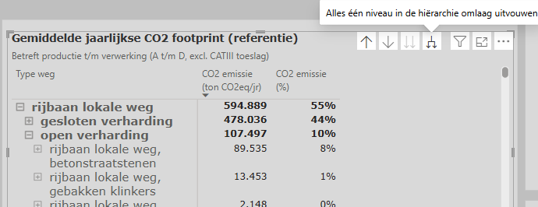
 | STAP 3 | Zorg ervoor dat alle 'Assets' in het overzicht Gemiddelde jaarlijkse CO2 footprint (referentie) uitgevouwen zijn door op het hiernaast weergegeven icoontje te klikken tot dit niet meer kan.

 | STAP 4 | Klik met de rechtermuisknop op het totaal getal van de CO2 emissie (ton CO2eq/jr) (in donker groen aangegeven hieronder).
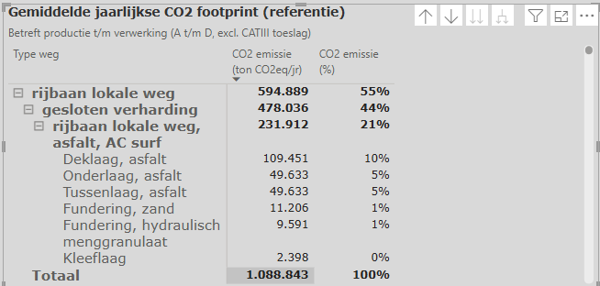

 | STAP 5 | Klik op Kopiëren > Selectie kopiëren
 | STAP 6 | Ga in deze Excel naar het volgende 'CO2 referentie footprint, . Ga op cel A3 staan en plak het, in de voorgaande stap gekopiëerde, bestand in de Excel.
 | STAP 7 | Pas in de overige tabbladen (Maatregelen, Materieel en Transport en Resultaten) alle percentages in de witte cellen aan naar uw organisatie-specifieke data. Als er reeds getallen anders dan 0 in de cellen staan, dan zijn deze vooraf ingevuld aan de hand van onderzoek.

 |  | m

Resultaten
REFERENTIE FOOTPRINT | 0 | ton CO2 eq/jr

Jaar | CO2 footprint (incl maatregelen) |  | Reductie door maatregelen % | Reductie doelstelling (aanpasbaar) | CO2 footprint (doelstelling) | Verschil
2024 | 0 |  | #DIV/0! | 15% | - | #DIV/0!
2025 | 0 |  | #DIV/0! | 20% | - | #DIV/0!
2026 | 0 |  | #DIV/0! | 25% | - | #DIV/0!
2027 | 0 |  | #DIV/0! | 30% | - | #DIV/0!
2028 | 0 |  | #DIV/0! | 45% | - | #DIV/0!
2029 | 0 |  | #DIV/0! | 50% | - | #DIV/0! | Is het percentage negatief (groen)? Dan ben je op goede koers en behaal je je doelstellingen. Is het percentage positief (rood)? Dan moeten er meer maatregelen getroffen worden om de doelstellingen te halen.
2030 | 0 |  | #DIV/0! | 55% | - | #DIV/0!
CO2 footprint (ton CO2eq/jr, gemiddeld)

